ゴミ排出量
 | 69. ごみ排出量（１人１日当たり）

 | 時点 2016(H28)年度（毎年） |  |  |  |  |  |  | 平 均 値 |  |  |  | 916
 | 単位 g |  |  |  |  |  |  | 標準偏差 |  |  |  | 150
 | 市町村名 | 指標 | 順位 |  | #REF! | 備考 | 市町村名 | 指標 | 順位 |  | #REF! | 備考

 | 千葉県 | 913 |  | － |  |  | 八街市 | 932 |  | 24
 | 千葉市 | 1,018 |  | 15 |  |  | 印西市 | 880 |  | 31
 | 銚子市 | 1,100 |  | 8 |  |  | 白井市 | 836 |  | 36
 | 市川市 | 797 |  | 43 |  |  | 富里市 | 960 |  | 19
 | 船橋市 | 903 |  | 28 |  |  | 南房総市 | 1,046 |  | 12
 | 館山市 | 1,199 |  | 2 |  |  | 匝瑳市 | 762 |  | 48
 | 木更津市 | 1,142 |  | 5 |  |  | 香取市 | 1,016 |  | 16
 | 松戸市 | 827 |  | 38 |  |  | 山武市 | 739 |  | 49
 | 野田市 | 766 |  | 46 |  |  | いすみ市 | 914 |  | 26
 | 茂原市 | 1,082 |  | 9 |  |  | 大網白里市 | 886 |  | 29
 | 成田市 | 1,104 |  | 7 |  |  | 酒々井町 | 987 |  | 17
 | 佐倉市 | 806 |  | 41 |  |  | 栄町 | 765 |  | 47
 | 東金市 | 940 |  | 22 |  |  | 神崎町 | 845 |  | 34
 | 旭市 | 983 |  | 18 |  |  | 多古町 | 617 |  | 54
 | 習志野市 | 886 |  | 29 |  |  | 東庄町 | 782 |  | 45
 | 柏市 | 875 |  | 32 |  |  | 九十九里町 | 1,037 |  | 13
 | 勝浦市 | 1,112 |  | 6 |  |  | 芝山町 | 1,286 |  | 1
 | 市原市 | 939 |  | 23 |  |  | 横芝光町 | 701 |  | 50
 | 流山市 | 858 |  | 33 |  |  | 一宮町 | 951 |  | 20
 | 八千代市 | 791 |  | 44 |  |  | 睦沢町 | 687 |  | 51
 | 我孫子市 | 837 |  | 35 |  |  | 長生村 | 639 |  | 53
 | 鴨川市 | 1,159 |  | 4 |  |  | 白子町 | 812 |  | 40
 | 鎌ケ谷市 | 804 |  | 42 |  |  | 長柄町 | 913 |  | 27
 | 君津市 | 932 |  | 24 |  |  | 長南町 | 661 |  | 52
 | 富津市 | 1,056 |  | 11 |  |  | 大多喜町 | 817 |  | 39
 | 浦安市 | 1,033 |  | 14 |  |  | 御宿町 | 1,170 |  | 3
 | 四街道市 | 828 |  | 37 |  |  | 鋸南町 | 1,078 |  | 10
 | 袖ケ浦市 | 951 |  | 20

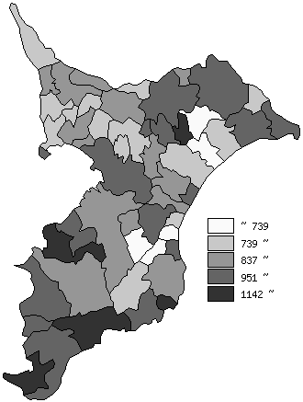
 | 千葉県の推移
平成24年度 | 960
平成25年度 | 956
平成26年度 | 936
平成27年度 | 925
平成28年度 | 913

《備 考》 ・資料出所 循環型社会推進課「清掃事業の現況と実績」 ・算出方法 ごみの総排出量÷ごみの計画処理区域人口÷365（日）

